piezaUno
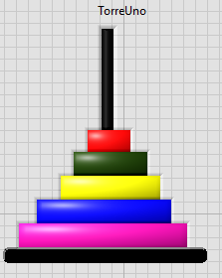
 | TorreUno |  | TorreDos |  | TorreTres
 | left | top | left | Top | Left | Top
posUno | -39 | -87 | 321 | -87 | 688 | -87
posDos | -39 | -65 | 321 | -65 | 688 | -65
PosTres | -39 | -41 | 321 | -41 | 688 | -41
PosCuatro | -39 | -17 | 321 | -17 | 688 | -17
PosCinco | -39 | 7 | 321 | 7 | 688 | 7

 |  |  |  |  |  |  | Rojo | Pos 1
 |  |  |  |  |  |  | Verde | Pos 2
 |  | 0 | 2 | 4 |  |  | Amarrillo | Pos 3
 |  | 0 | 1 | 2 |  |  | Azul | Pos 4
 |  |  |  |  |  |  | Rosado | Pos 5

